4.-DIAGRAMA ER
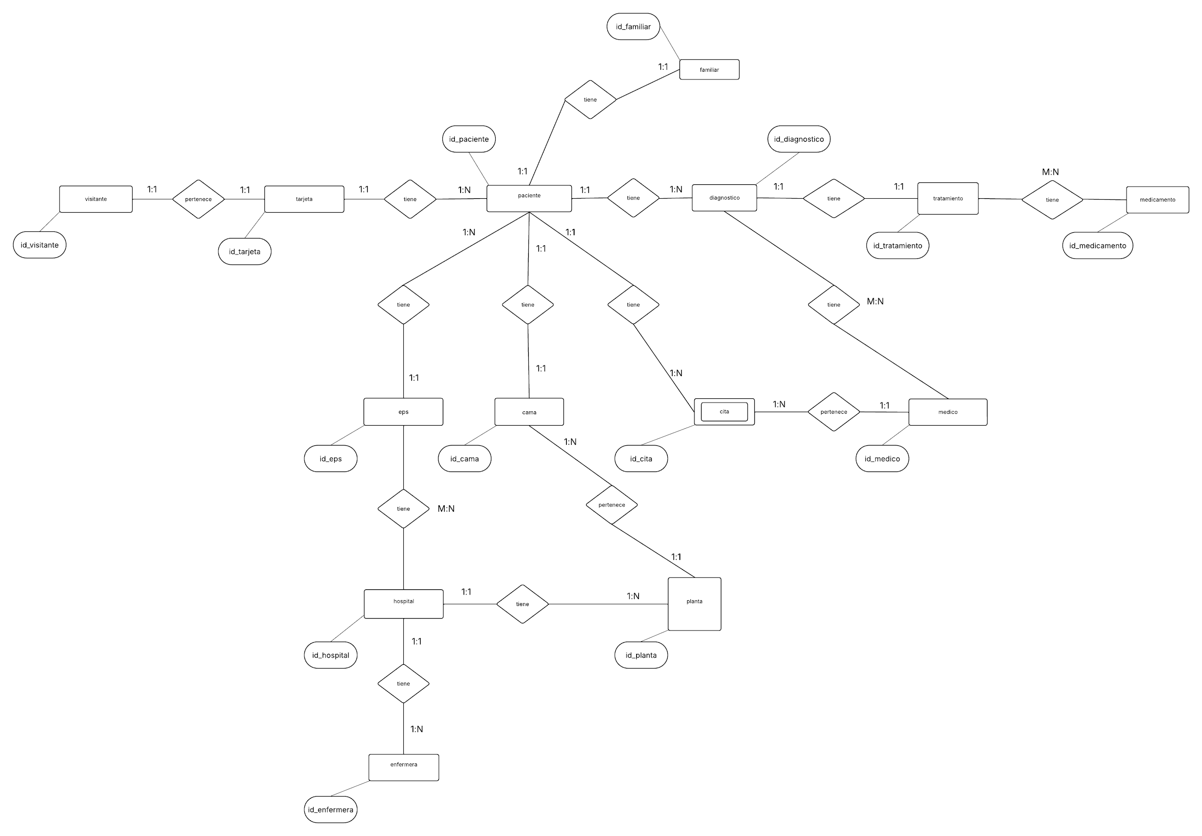
Diagrama de Entidad - Relación de Chen

